Sheet1
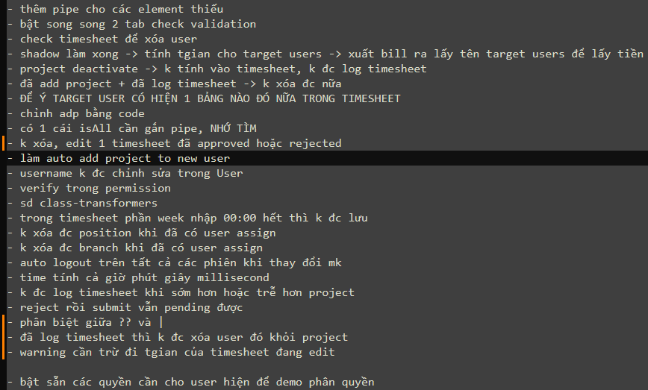
 |  | done

 |  | done
 |  | done
 |  | done | hỏi lại anh tuấn | chỉ ko đc log | UI lỗi, trả error
 |  | done
 |  | done
 |  | lười
 |  | done
 |  | done
 |  | done
 |  | done
 |  | done

 |  | done
 |  | done
 |  | done
 |  | bỏ
 |  | done
 |  | done
 |  | done
 |  | done
 |  | done
 |  | done
 |  | done

hết tuần thì khóa timesheet |  | done
Dựa trên ProjectType xem xét có tính vào bill hay k |  | done | hỏi lại anh tuấn | chỉ có non-bill và no-salary là k tính bill
có bug ở timesheet warning, check kĩ |  | tìm lại k thấy
vẫn còn bug timezone |  | done
đồng bộ working time của branch sang user nếu có thay đổi |  | done
user deactive ko được đăng nhập, k đc call api |  | done | hỏi lại anh tuấn

 |  | done

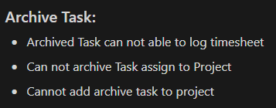

 |  | done

 | duplicate projectUser

